생존기간KM
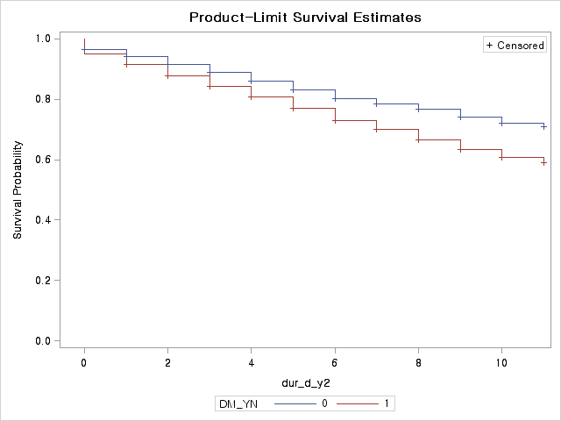
★ 생존기간 차이 검정

(1) 전체
1) CKD group Vs Non CKD group |  |  |  |  |  | 2) 65세 이상 Vs 65세 미만 |  |  |  |  |  | 3) 남자 Vs 여자

Summary of the Number of Censored and Uncensored |  |  |  |  |  | Summary of the Number of Censored and Uncensored Values |  |  |  |  |  | Summary of the Number of Censored and Uncensored
Stratum | group | Total | Failed | Censored | Percent | Stratum | agegroup | Total | Failed | Censored | Percent | Stratum | SEX | Total | Failed | Censored | Percent
 |  |  |  |  | Censored |  |  |  |  |  | Censored |  |  |  |  |  | Censored
1 | CKD | 1473 | 941 | 532 | 36.12 | 1 | 1 | 2489 | 329 | 2160 | 86.78 | 1 | 1 | 3448 | 1146 | 2302 | 66.76
2 | NON | 4451 | 966 | 3485 | 78.3 | 2 | 2 | 3435 | 1578 | 1857 | 54.06 | 2 | 2 | 2476 | 761 | 1715 | 69.26
Total |  | 5924 | 1907 | 4017 | 67.81 | Total |  | 5924 | 1907 | 4017 | 67.81 | Total |  | 5924 | 1907 | 4017 | 67.81

Test of Equality over Strata |  |  |  |  |  | Test of Equality over Strata |  |  |  |  |  | Test of Equality over Strata
Test | Chi-Square | DF | Pr > |  |  | Test | Chi-Square | DF | Pr > |  |  | Test | Chi-Square | DF | Pr >
 |  |  | Chi-Square |  |  |  |  |  | Chi-Square |  |  |  |  |  | Chi-Square
Log-Rank | 1600.915 | 1 | <.0001 |  |  | Log-Rank | 621.5628 | 1 | <.0001 |  |  | Log-Rank | 8.362 | 1 | 0.0038
Wilcoxon | 1726.5888 | 1 | <.0001 |  |  | Wilcoxon | 555.5978 | 1 | <.0001 |  |  | Wilcoxon | 8.0325 | 1 | 0.0046
-2Log(LR) | 1230.362 | 1 | <.0001 |  |  | -2Log(LR) | 678.6609 | 1 | <.0001 |  |  | -2Log(LR) | 9.536 | 1 | 0.002

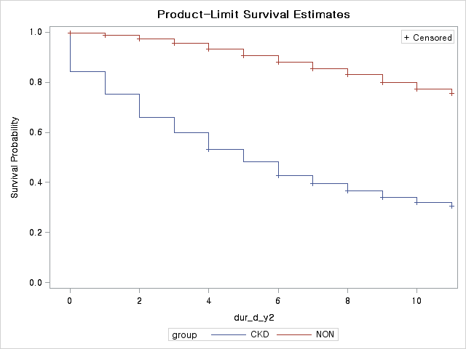
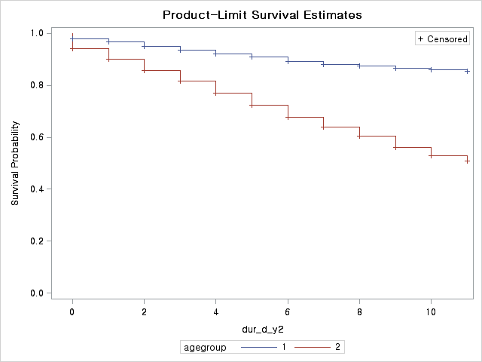
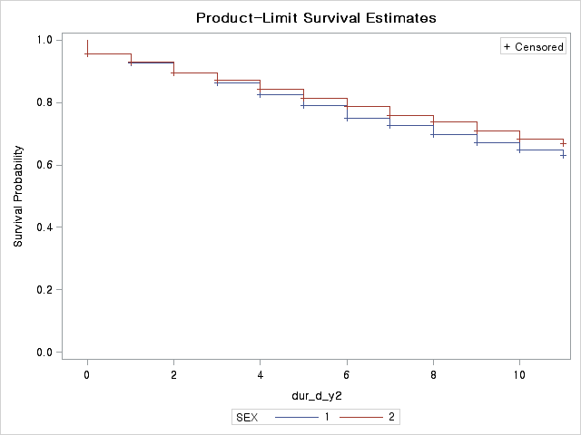

(2) 65세 미만군에서만
1) CKD group Vs Non CKD group |  |  |  |  |  | 2) 남자 Vs 여자

Summary of the Number of Censored and Uncensored |  |  |  |  |  | Summary of the Number of Censored and Uncensored
Values |  |  |  |  |  | Values
Stratum | group | Total | Failed | Censored | Percent | Stratum | SEX | Total | Failed | Censored | Percent
 |  |  |  |  | Censored |  |  |  |  |  | Censored
1 | CKD | 626 | 248 | 378 | 60.38 | 1 | 1 | 1568 | 236 | 1332 | 84.95
2 | NON | 1863 | 81 | 1782 | 95.65 | 2 | 2 | 921 | 93 | 828 | 89.9
Total |  | 2489 | 329 | 2160 | 86.78 | Total |  | 2489 | 329 | 2160 | 86.78

Test of Equality over Strata |  |  |  |  |  | Test of Equality over Strata
Test | Chi-Square | DF | Pr > |  |  | Test | Chi-Square | DF | Pr >
 |  |  | Chi-Square |  |  |  |  |  | Chi-Square
Log-Rank | 612.8315 | 1 | <.0001 |  |  | Log-Rank | 14.6036 | 1 | 0.0001
Wilcoxon | 617.5514 | 1 | <.0001 |  |  | Wilcoxon | 15.0503 | 1 | 0.0001
-2Log(LR) | 497.8653 | 1 | <.0001 |  |  | -2Log(LR) | 17.3428 | 1 | <.0001

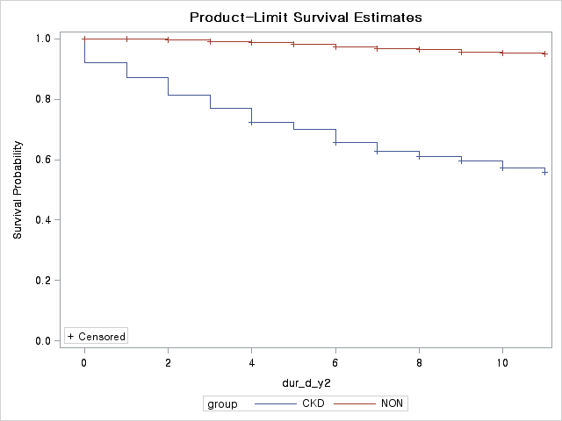
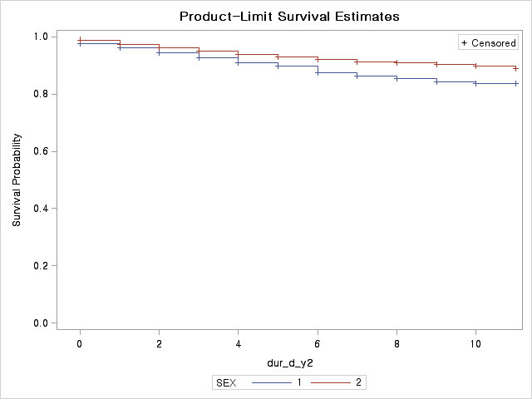

(3) 65세 이상군에서만
1) CKD group Vs Non CKD group |  |  |  |  |  | 2) 남자 Vs 여자

Summary of the Number of Censored and Uncensored |  |  |  |  |  | Summary of the Number of Censored and Uncensored
Values |  |  |  |  |  | Values
Stratum | group | Total | Failed | Censored | Percent | Stratum | SEX | Total | Failed | Censored | Percent
 |  |  |  |  | Censored |  |  |  |  |  | Censored
1 | CKD | 847 | 693 | 154 | 18.18 | 1 | 1 | 1880 | 910 | 970 | 51.6
2 | NON | 2588 | 885 | 1703 | 65.8 | 2 | 2 | 1555 | 668 | 887 | 57.04
Total |  | 3435 | 1578 | 1857 | 54.06 | Total |  | 3435 | 1578 | 1857 | 54.06

Test of Equality over Strata |  |  |  |  |  | Test of Equality over Strata
Test | Chi-Square | DF | Pr > |  |  | Test | Chi-Square | DF | Pr >
 |  |  | Chi-Square |  |  |  |  |  | Chi-Square
Log-Rank | 1405.2055 | 1 | <.0001 |  |  | Log-Rank | 12.8884 | 1 | 0.0003
Wilcoxon | 1451.9194 | 1 | <.0001 |  |  | Wilcoxon | 11.0346 | 1 | 0.0009
-2Log(LR) | 990.9197 | 1 | <.0001 |  |  | -2Log(LR) | 13.1069 | 1 | 0.0003

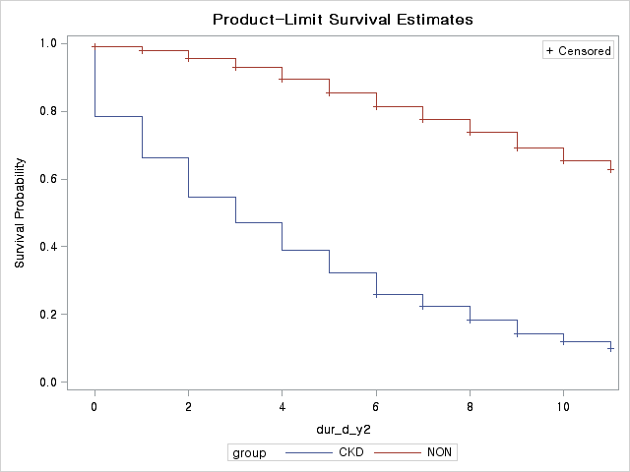
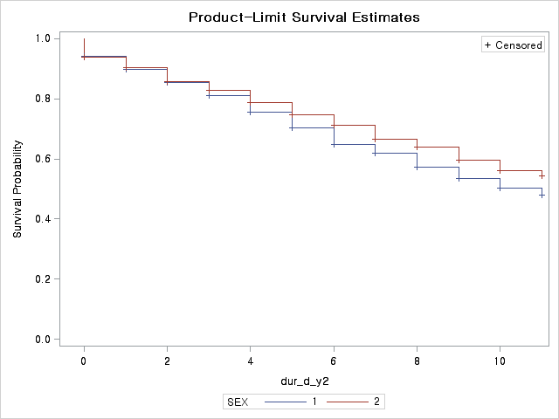

(4) 당뇨유무별 CKD group Vs Non CKD group
1) 당뇨 |  |  |  |  |  | 2) 비당뇨
Summary of the Number of Censored and Uncensored |  |  |  |  |  | Summary of the Number of Censored and Uncensored
Values |  |  |  |  |  | Values
Stratum | group | Total | Failed | Censored | Percent | Stratum | group | Total | Failed | Censored | Percent
 |  |  |  |  | Censored |  |  |  |  |  | Censored
1 | CKD | 1180 | 733 | 447 | 37.88 | 1 | CKD | 293 | 208 | 85 | 29.01
2 | NON | 1807 | 410 | 1397 | 77.31 | 2 | NON | 2644 | 556 | 2088 | 78.97
Total |  | 2987 | 1143 | 1844 | 61.73 | Total |  | 2937 | 764 | 2173 | 73.99

Test of Equality over Strata |  |  |  |  |  | Test of Equality over Strata
Test | Chi-Square | DF | Pr > |  |  | Test | Chi-Square | DF | Pr >
 |  |  | Chi-Square |  |  |  |  |  | Chi-Square
Log-Rank | 838.3394 | 1 | <.0001 |  |  | Log-Rank | 781.0217 | 1 | <.0001
Wilcoxon | 895.2066 | 1 | <.0001 |  |  | Wilcoxon | 900.2578 | 1 | <.0001
-2Log(LR) | 735.9068 | 1 | <.0001 |  |  | -2Log(LR) | 452.1881 | 1 | <.0001

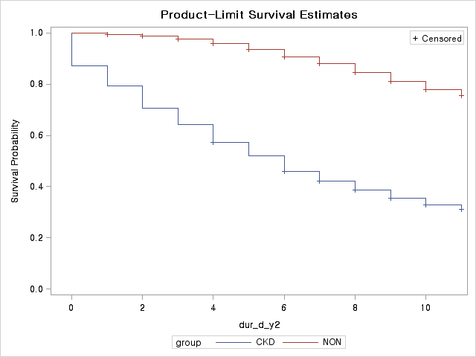
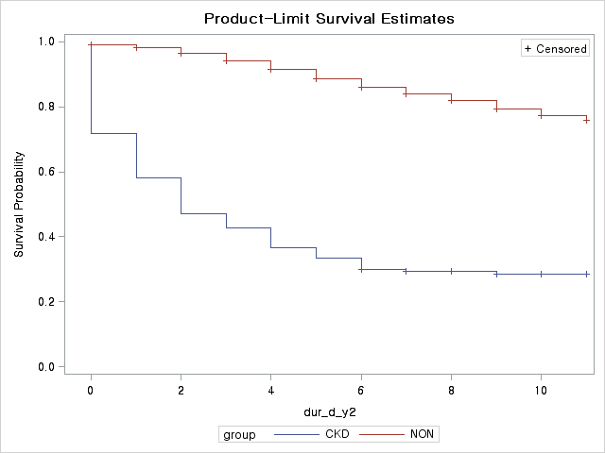

(5) 당뇨/비당뇨에 따른 사망률 차이가 있는지

Summary of the Number of Censored and Uncensored Values
Stratum | DM_YN | Total | Failed | Censored | Percent
 |  |  |  |  | Censored
1 | 0 (비당뇨) | 2937 | 764 | 2173 | 73.99
2 | 1 (당뇨) | 2987 | 1143 | 1844 | 61.73
Total |  | 5924 | 1907 | 4017 | 67.81

Test of Equality over Strata
Test | Chi-Square | DF | Pr >
 |  |  | Chi-Square
Log-Rank | 80.4483 | 1 | <.0001
Wilcoxon | 72.2251 | 1 | <.0001
-2Log(LR) | 78.9365 | 1 | <.0001

별첨_동반상병정의
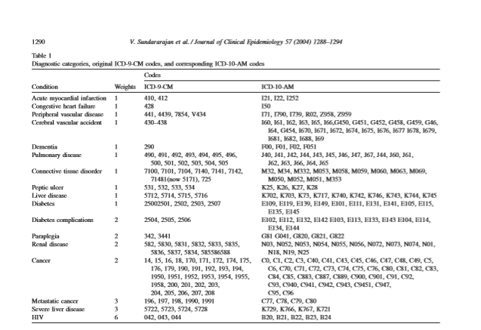
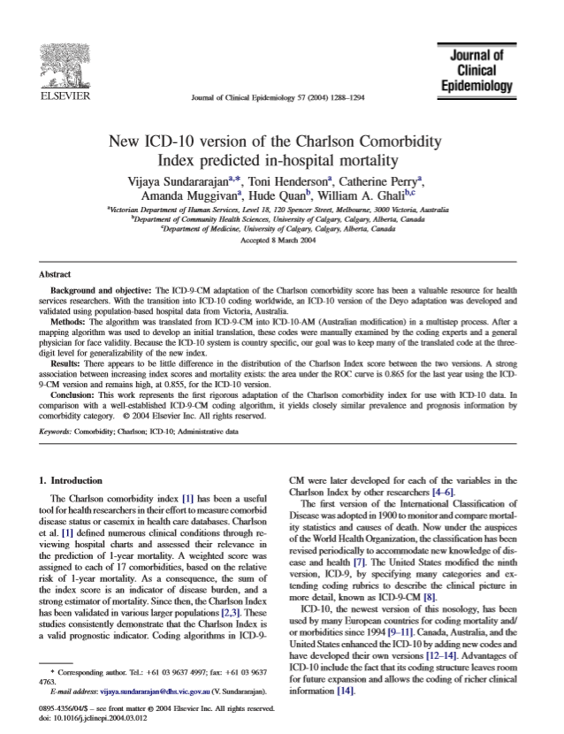
★ 동반상병 정의
동반상병 |  | ICD-10 code
고혈압 | Hypertensive diseases | I10-I15-
당뇨병 | Diabetes | E109, E119, E139, E149, E101, E111, E131, E141, E105, E115, E135, E145
 | Diabetes complicatios | E102, E112, E132, E142, E103, E113, E133, E143, E104, E114, E134, E144
심장질환 | Acute myocardial infarction | I21, I22, I252
 | Congestive heart failure | I50
암 | Cancer | C0, C1, C2, C3, C40, C41, C43, C45, C46, C47, C48, C49, C5, C6, C70, C71, C72, C73, C74, C75, C76, C80, C81, C82, C83, C93, C940, C941, C942, C943, C9451, C947, C95, C96
 | Metastatic canser | C77, C78, C79, C80

참고논문 :

